Sheet1
Septiembre 22 del 2020 Cálculo de fuerza magnética utilizando Comsol 5.3
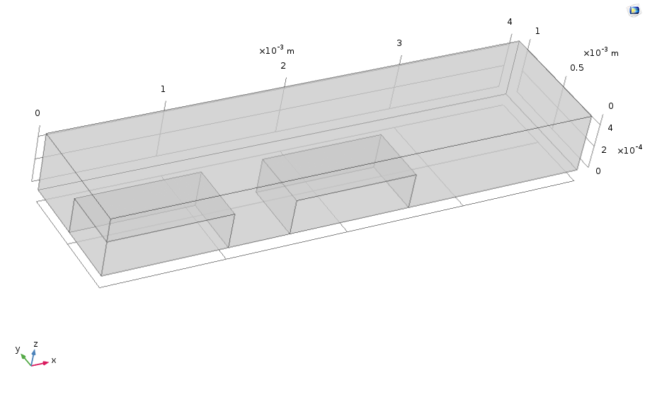
Fuerza magnética en el Iman
Distancia de separación [1e-3 m] | Fuerza Single [N] | Fuerza tot [N]
0.1 | 2.16E-04 | 4.32E-04
0.2 | 1.15E-04 | 2.30E-04
0.3 | 6.68E-05 | 1.34E-04
0.4 | 4.39E-05 | 8.77E-05
0.5 | 2.64E-05 | 5.27E-05
0.6 | 1.67E-05 | 3.35E-05
0.7 | 1.43E-05 | 2.85E-05
0.8 | 1.06E-05 | 2.11E-05
0.9 | 7.62E-06 | 1.52E-05
1 | 6.98E-06 | 1.40E-05
1.1 | 3.87E-06 | 7.73E-06
1.2 | 7.11E-06 | 1.42E-05
1.3 | 7.97E-06 | 1.59E-05
1.4 | 8.72E-06 | 1.74E-05
1.5 | 1.03E-05 | 2.06E-05
1.6 | 1.52E-05 | 3.04E-05 | Propiedades | Mur | Malla
1.7 | 1.95E-05 | 3.90E-05 |  |  | Tetraédrico Libre En el imán y el niquel (Fina)
1.8 | 4.74E-05 | 9.48E-05 | Iron | 5000 | Tamáño máximo del elemento
1.9 | 1.21E-04 | 2.41E-04 | Aire | 1 | 0.00009
2 | 1.28E-04 | 2.56E-04

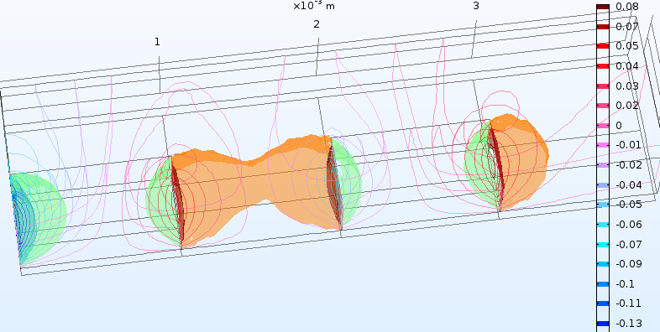
 |  |  |  |  | Estudio
 |  |  |  |  | 1. Campos magnéticos sin corrientes
 |  |  |  |  | 2. Fuerza magnética en X
 |  |  |  |  | 3. Evaluación Globar magnetic force en Iman2

